关系图
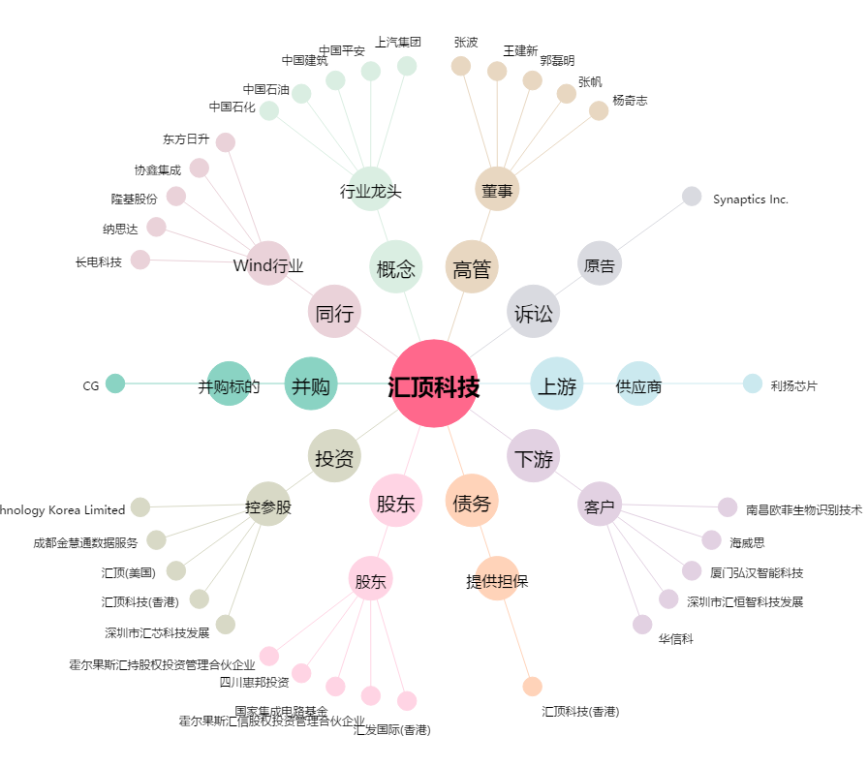
汇顶科技[603160.SH] - 关系概览图

